Methodology flowchart
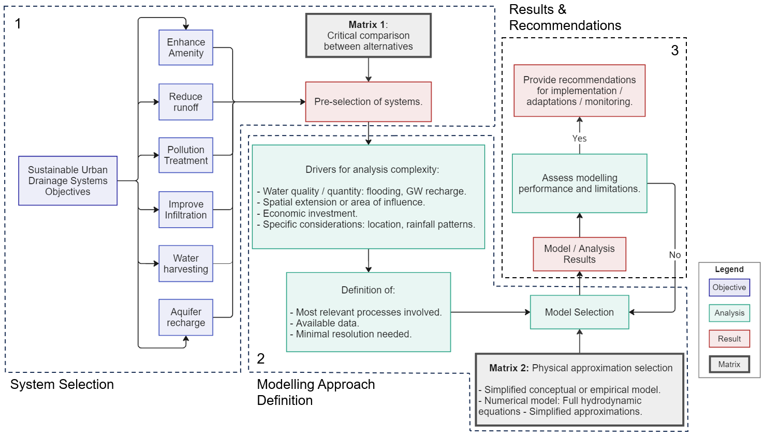
Methodology flowchart for SUDS Assessment.

System_Selection (2)
Etape 1 : Identification et sélection des types de systèmes à implémenter

 | Matrix 1:Comparaison multidimensionelle relative des systèmes de drainage urbain durables (carte de chaleur) |  |  |  |  |  |  |  |  | Pondération des critères à prioriser |  |  |  | Systems Score Based on Expert Weighting
 |  | Caractéristiques physiques |  |  | Amélioration de la qualité |  | Besoin/possibilité d'operationnelles |  | Restoration processus naturels | Adjustments made by expert-weighting the features assessed. |  |  |  | Selection of the most suitable drainage systems based on weighting distribution.
 | Système de drainage urbain durable | Exigences de surface | Exigences de profondeur | Capacité de stockage | Temps de résidence | Capacité de traitement | Besoins de maintenance | Faisabilité du suivi | Potentiel de recharge des eaux souterraines (GW) | Assign a weight to every criterion within Matrix 1 in the cells below. |  |  |  | Système de drainage urbain durable | Case 1 | Case 2 | Case 3
 | Fossés d'infiltration | 3.0 | 3.0 | 1.0 | 2.5 | 3.5 | 3.0 | 4.0 | 3.0 | Critères | Cas 1 | Cas 2 | Cas 3 | Fossés d'infiltration | 3.1 | 3.2 | 3.0
 | Tranchées d'infiltration | 4.0 | 2.0 | 2.0 | 2.0 | 2.5 | 3.5 | 2.0 | 2.0 | Exigences de surface | 0.15 | 0.10 | 0.20 | Tranchées d'infiltration | 2.5 | 2.5 | 2.9
 | Revêtements perméables | 5.0 | 4.0 | 3.0 | 3.0 | 3.0 | 3.0 | 3.0 | 3.5 | Exigences de profondeur | 0.15 | 0.00 | 0.15 | Revêtements perméables | 3.6 | 3.2 | 3.6
 | Bandes filtrantes | 3.0 | 3.5 | 1.5 | 2.5 | 2.5 | 3.0 | 3.5 | 2.5 | Capacité de stockage | 0.00 | 0.10 | 0.00 | Bandes filtrantes | 2.8 | 2.7 | 2.9
 | Drains filtrants | 4.0 | 2.0 | 2.0 | 2.5 | 2.5 | 3.0 | 3.0 | 2.0 | Temps de résidence | 0.15 | 0.10 | 0.20 | Drains filtrants | 2.6 | 2.7 | 2.9
 | Puits perdus | 3.0 | 3.0 | 3.5 | 2.0 | 1.0 | 2.5 | 3.0 | 3.5 | Capacité de traitement | 0.25 | 0.45 | 0.20 | Puits perdus | 2.4 | 2.0 | 2.3
 | Étangs / Zones humides | 1.0 | 3.5 | 3.5 | 3.0 | 3.5 | 3.0 | 2.0 | 1.0 | Besoins de maintenance | 0.05 | 0.05 | 0.25 | Étangs / Zones humides | 2.5 | 2.9 | 2.8
 | Bassins de rétention | 2.0 | 2.0 | 4.0 | 3.5 | 3.0 | 3.5 | 3.0 | 2.0 | Faisabilité du suivi | 0.05 | 0.20 | 0.00 | Bassins de rétention | 2.6 | 3.1 | 2.9
 | Bassins d'infiltration | 2.0 | 3.0 | 4.0 | 2.5 | 3.5 | 2.0 | 3.0 | 3.5 | Potentiel de recharge des eaux souterraines (GW) | 0.20 | 0.00 | 0.00 | Bassins d'infiltration | 3.0 | 3.1 | 2.6
 | Systèmes de bioretention | 3.5 | 3.0 | 3.0 | 4.0 | 3.5 | 1.5 | 3.0 | 3.0 |  | 1.00 | 1.00 | 1.00 | Systèmes de bioretention | 3.3 | 3.3 | 3.0
 | Jardins de pluie | 4.0 | 4.0 | 2.0 | 2.5 | 3.0 | 3.5 | 3.0 | 3.0 | *Somme des poids deveant être égale à 1. |  |  |  | Jardins de pluie | 3.3 | 3.0 | 3.4
 | Toitures végétalisées | 5.0 | 4.5 | 1.5 | 2.0 | 2.5 | 3.0 | 3.5 | 0.0 |  |  |  |  | Toitures végétalisées | 2.7 | 2.8 | 3.3
 | Puits d'infiltration | 5.0 | 1.0 | 1.0 | 0.0 | 1.0 | 2.0 | 3.5 | 4.5 |  |  |  |  | Puits d'infiltration | 2.3 | 1.9 | 1.8
 | ¹ Les scores varient de 1 à 5, du plus bas au plus élevé respectivement.
 | ² La comparaison n'inclut pas le coût de construction/exploitation car il dépend du contexte spécifique.
Pondération
System's score
 | ³ La combinaison de plusieurs systèmes peut améliorer considérablement leurs performances.

 | Définition des critères :

 | Exigences de surface/profondeur : Moins il y a de surface/profondeur requise, plus le score est élevé.
 | Capacité de stockage : Plus la capacité est grande, plus le score est élevé.
 | Temps de résidence : Un score élevé est attribué lorsque le temps de résidence favorise l'élimination des polluants.
 | Capacité de traitement : Élimination des polluants par la structure du système. Les capacités de traitemetn élevées obtiennent des scores élevés.
 | Besoins de maintenance : Un score élevé est attribué lorsque la maintenance nécessaire ne dépasse pas les techniques déjà mises en œuvre pour les infrastructures conventionnelles (drainage) ou similaires, et n'ajoute pas de complexités techniques.
 | Faisabilité du suivi : Un score élevé est attribué lorsque le suivi est réalisable en utilisant des stratégies courantes.
 | Potentiel de recharge des eaux souterraines : Un score élevé est attribué si la technique permet directement la recharge des eaux souterraines, à condition que les conditions appropriées soient réunies.

 |  |  |  |  |  |  |  |  |  | TEST PROJECT SYSTEM SELECTION
Score des systèmes
Pondération des critères

